Лист1
+1 | *2 |  |  | >101

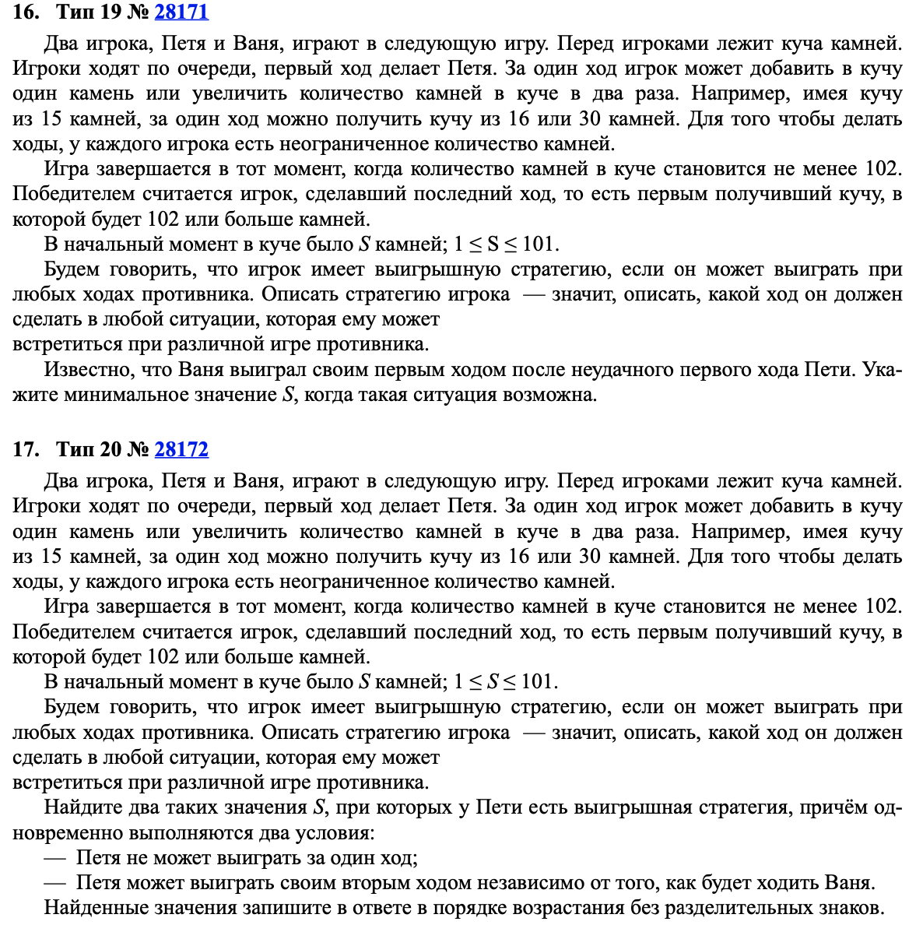
 | Петя | Ваня
26 | 27 | 54 |  |  | 26
 | 52 | 104

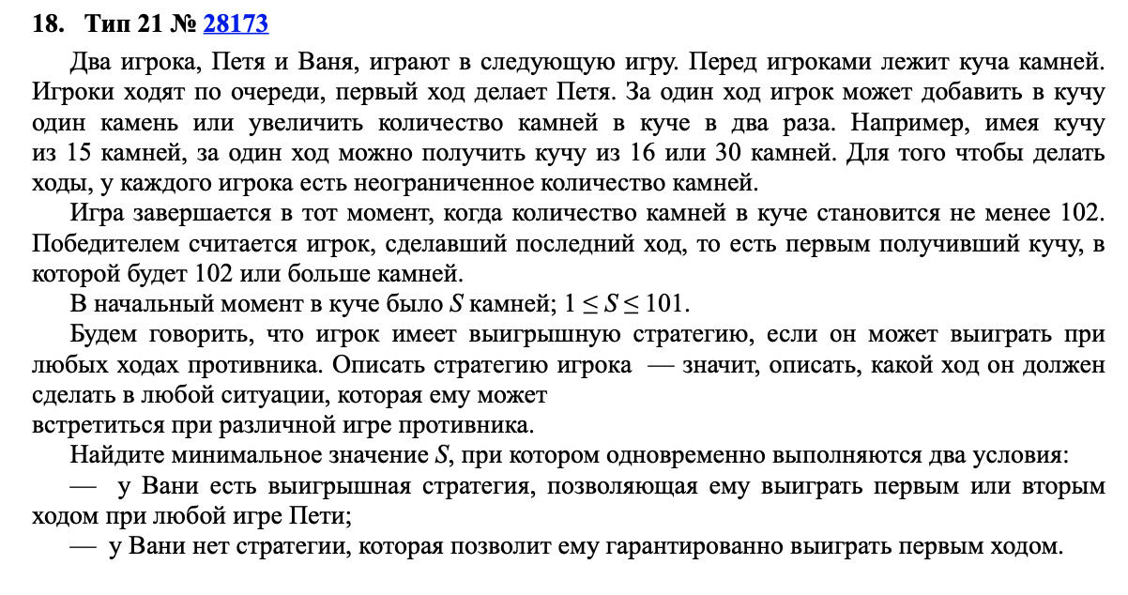
 | Петя | Ваня | Петя
25 | 26 | 27 | 54 |  | 2549
 |  | 52 | 104
 | 50 | 51 | 102
 |  | 100 | 200

48 | 49 | 50 | 51 | 102 | 48
 |  |  | 100 | 200
 |  | 98 | 99 | 198
 |  |  | 196 | 392
 | 96 | 97 | 98 | 196
 |  |  | 194 | 388
 |  | 192 | 193 | 386
 |  |  | 384 | 768

